Прайс
Москва: тел.: +7(495) 505-54-49, тел.: +7(915) 318-72-25 (Кристина) тел.: +7(961) 206-14-57 Skype: karavanmoscow Оптовый склад г. Москва: ул. Дмитровское шоссе 157 БЦ "Гефест" стр. 5 Сочи: тел.: +7(918) 600 93 98 (Основной склад) тел.: +7(918) 400 81 03 (Карина) Skype: karavanmarket Основной оптовый склад: г. Адлер, ул. Просвещения 118 б, рядом с Ж/Д Вокзалом Оптовый магазин: г.Сочи, Краснодарское кольцо, рынок Авангард Розничный магазин: г. Адлер, ул. Ленина 10, ТК "Славутич" Геленджик: тел.: +7(918) 353 21 20 Оптовый склад г. Геленджик, ул.Тельмана, 146 (территория "Стройторг") По всем вопросам обращаться на электронный адрес karavanmarket@mail.ru |  |  | ПРАЙС-ЛИСТ на 04.05.2018 |  |  | Для того чтобы сделать заказ: Необходимо в поле "Количество к заказу" на против нужного товара, ввести необходимое количество товара. Сумма заказа рассчитывается автоматически, и выводится в поле "Сумма заказа" на желтом фоне. Затем отправить файл на адрес karavanmarket@mail.ru

 |  |  |  |  | Сумма заказа: | 0

Фото | Артикул | Наименование товаров | Страна | Цена | Количество к заказу
 |  | Фоторамки
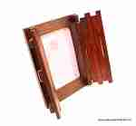 | KS032-1 | KS032-1 Рамка со створками Описание: | 42869d7c-808c-11e0-9e89-6cf049cdcbca | 560 | 0
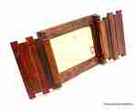 | KS032-2 | KS032-2 Рамка со створками Описание: | 42869d7c-808c-11e0-9e89-6cf049cdcbca | 560 | 0
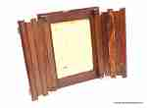 | KS033-1 | KS033-1 Рамка со створками Описание: | 42869d7c-808c-11e0-9e89-6cf049cdcbca | 690 | 0
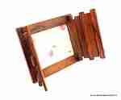 | KS033-2 | KS033-2 Рамка со створками Описание: | 42869d7c-808c-11e0-9e89-6cf049cdcbca | 690 | 0
 | 2PEN2 | 2PEN2 Рамка «Горизонтальная», тройная Описание: | f6b30588-8089-11e0-9e89-6cf049cdcbca | 200 | 0
 | 2PEN1 | 2PEN1 Рамка «Горизонтальная», тройная Описание: | f6b30588-8089-11e0-9e89-6cf049cdcbca | 280 | 0
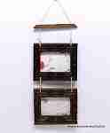 | 14052-3 | 14052-3 Фоторамка "Подвесная" Описание: | 42869d7c-808c-11e0-9e89-6cf049cdcbca | 480 | 0
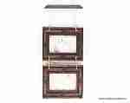 | 14052-1 | 14052-1 Фоторамка "Подвесная" Описание: | 42869d7c-808c-11e0-9e89-6cf049cdcbca | 480 | 0
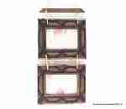 | 14052-2 | 14052-2 Фоторамка "Подвесная" Описание: | 42869d7c-808c-11e0-9e89-6cf049cdcbca | 480 | 0
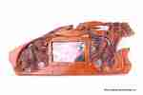 | RS366-1 | RS366-1 Настенная фоторамка Слоны горизонтальная Описание: | 42869d7c-808c-11e0-9e89-6cf049cdcbca | 850 | 0
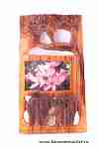 | RS366-2 | RS366-2 Настенная фоторамка Слоны горизонтальная Описание: | 42869d7c-808c-11e0-9e89-6cf049cdcbca | 850 | 0
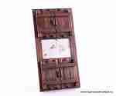 | RS393 | RS393 Настольная фоторамка Окошки Описание: | 42869d7c-808c-11e0-9e89-6cf049cdcbca | 1176 | 0
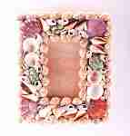 | SEA110 | SEA110 Фоторамка настенная вертикальная Описание: | f6b30588-8089-11e0-9e89-6cf049cdcbca | 160 | 0
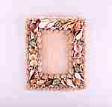 | SEA13 | SEA13 Рамка для фото большая Описание: | f6b30588-8089-11e0-9e89-6cf049cdcbca | 200 | 0
 | T16611-1 | T16611-1 Фоторамка 3я настенная (тик) Описание: | 42869d7c-808c-11e0-9e89-6cf049cdcbca | 850 | 0
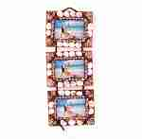 | KRAFY12 | KRAFY12 Фоторамка из ракушек тройная Описание: | 49cc3855-8089-11e0-9e89-6cf049cdcbca | 350 | 0
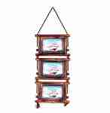 | KRA266-264 | KRA266-264 Фоторамка 3я (бамбук) Описание: | 49cc3855-8089-11e0-9e89-6cf049cdcbca | 280 | 0
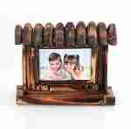 | KRA269 | KRA269 Фоторамка настольная из бамбука Описание: | 49cc3855-8089-11e0-9e89-6cf049cdcbca | 280 | 0
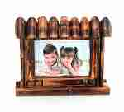 | KRA270 | KRA270 Фоторамка настолько из бамбука Описание: | 49cc3855-8089-11e0-9e89-6cf049cdcbca | 375 | 0
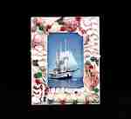 | KRAFY09 | KRAFY09 Фоторамка из ракушек Описание: | 49cc3855-8089-11e0-9e89-6cf049cdcbca | 170 | 0
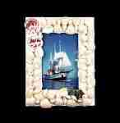 | KRAFY08 | KRAFY08 Фоторамка из ракушек Описание: | 49cc3855-8089-11e0-9e89-6cf049cdcbca | 170 | 0
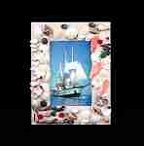 | KRAFY07 | KRAFY07 Фоторамка из ракушек Описание: | 49cc3855-8089-11e0-9e89-6cf049cdcbca | 170 | 0
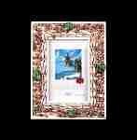 | KRAFY06 | KRAFY06 Фоторамка из ракушек Описание: | 49cc3855-8089-11e0-9e89-6cf049cdcbca | 170 | 0
 | KRAFY05 | KRAFY05 Фоторамка из ракушек Описание: | 49cc3855-8089-11e0-9e89-6cf049cdcbca | 170 | 0
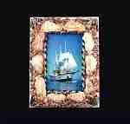 | KRAFY04 | KRAFY04 Фоторамка из ракушек Описание: | 49cc3855-8089-11e0-9e89-6cf049cdcbca | 140 | 0
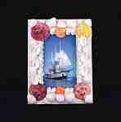 | KRAFY02 | KRAFY02 Фоторамка из ракушек Описание: | 49cc3855-8089-11e0-9e89-6cf049cdcbca | 140 | 0
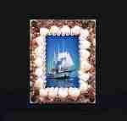 | KRAFY01 | KRAFY01 Фоторамка из ракушек Описание: | 49cc3855-8089-11e0-9e89-6cf049cdcbca | 140 | 0
 | 3KRA35-A | 3KRA35-A Фоторамка (полистоун) Описание: | 49cc3855-8089-11e0-9e89-6cf049cdcbca | 100 | 0
 | 3KRA35-B | 3KRA35-B Фоторамка (полистоун) Описание: | 49cc3855-8089-11e0-9e89-6cf049cdcbca | 100 | 0
 | 3KRA34-A | 3KRA34-A Фоторамка (полистоун) Описание: | 49cc3855-8089-11e0-9e89-6cf049cdcbca | 100 | 0
 | 3KRA34-B | 3KRA34-B Фоторамка (полистоун) Описание: | 49cc3855-8089-11e0-9e89-6cf049cdcbca | 100 | 0
 | 3KRA34-C | 3KRA34-C Фоторамка (полистоун) Описание: | 49cc3855-8089-11e0-9e89-6cf049cdcbca | 100 | 0
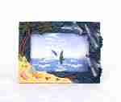 | 3KRA34-D | 3KRA34-D Фоторамка (полистоун) Описание: | 49cc3855-8089-11e0-9e89-6cf049cdcbca | 100 | 0
 | 3KRA33-A | 3KRA33-A Фоторамка (полистоун) Описание: | 49cc3855-8089-11e0-9e89-6cf049cdcbca | 100 | 0
 | 3KRA33-B | 3KRA33-B Фоторамка (полистоун) Описание: | 49cc3855-8089-11e0-9e89-6cf049cdcbca | 100 | 0
 | 3KRA33-C | 3KRA33-C Фоторамка (полистоун) Описание: | 49cc3855-8089-11e0-9e89-6cf049cdcbca | 100 | 0
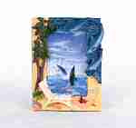 | 3KRA33-D | 3KRA33-D Фоторамка (полистоун) Описание: | 49cc3855-8089-11e0-9e89-6cf049cdcbca | 100 | 0
 | 3KRA31-A | 3KRA31-A Фоторамка настольная Описание: Настольная фотороамка из полистоуна расписанная вручную. Для фотографий 10*15см. | 49cc3855-8089-11e0-9e89-6cf049cdcbca | 100 | 0
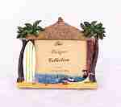 | 3KRA31-B | 3KRA31-B Фоторамка настольная Описание: Настольная фотороамка из полистоуна расписанная вручную. Для фотографий 10*15см. | 49cc3855-8089-11e0-9e89-6cf049cdcbca | 100 | 0
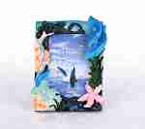 | 3KRA32-A | 3KRA32-A Фоторамка настольная Описание: Декоративная настолько фоторамка из полистоуна расписанная вручную. Для фото 10*15см. | 49cc3855-8089-11e0-9e89-6cf049cdcbca | 100 | 0
 | 3KRA32-B | 3KRA32-B Фоторамка настольная Описание: Декоративная настолько фоторамка из полистоуна расписанная вручную. Для фото 10*15см. | 49cc3855-8089-11e0-9e89-6cf049cdcbca | 100 | 0
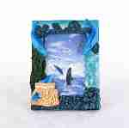 | 3KRA32-C | 3KRA32-C Фоторамка настольная Описание: Декоративная настолько фоторамка из полистоуна расписанная вручную. Для фото 10*15см. | 49cc3855-8089-11e0-9e89-6cf049cdcbca | 100 | 0
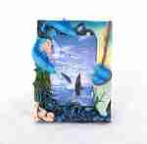 | 3KRA32-D | 3KRA32-D Фоторамка настольная Описание: Декоративная настолько фоторамка из полистоуна расписанная вручную. Для фото 10*15см. | 49cc3855-8089-11e0-9e89-6cf049cdcbca | 100 | 0
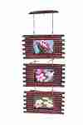 | T16611-2 | T16611-2 Фоторамка 3я настенная (тик) Описание: | 42869d7c-808c-11e0-9e89-6cf049cdcbca | 850 | 0
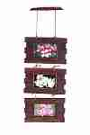 | T16611-3 | T16611-3 Фоторамка 3я настенная (тик) Описание: | 42869d7c-808c-11e0-9e89-6cf049cdcbca | 850 | 0

 |  |  |  |  | Сумма заказа: | 0

